Накладная-№3
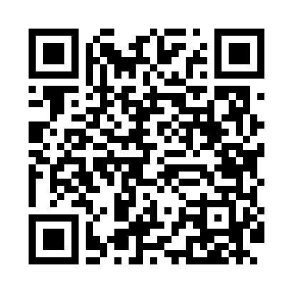
Номер товарно-транспортной накладной: |  |  | Торговый представитель: Amriyev Muhammad
Поставщик: Toshkent falcon fly 2 |  |  | Телефон торгового представителя: +998972880505
Дата отгрузки: 09.11.2025 |  |  | Контрагент: """" Klient
Дата консигнации: |  |  | Адрес:
Доставщик: |  |  | Телефон:
Телефон доставщика:
Время заказа: 09.11.2025 15:41:31
№ | Штрих-код | Название товаров (работ,услуг) | Количество | Количество в кейсе | Цена | Сумма
 |  |  | 11 |  |  | 73
1 | 6920240023680 | Напольный коврик для ванной комнаты с цветочн ым узором 50*80CM XP-23-68 | 6 | 6 шт. | 6.10 | 36.60
2 | 6920240023468 | Ҳожатхона учун коврик 50*80 см XP-23-46 | 2 | 2 шт. | 12 | 24
3 | 6920240023499 | Коврики напольные для ванной комнаты 50*80CM XP-23-49 | 1 | 1 шт. | 4.80 | 4.80
4 | 6920240023277 | Коврики напольные для ванной комнаты 50*80CM XP-23-27 | 2 | 2 шт. | 3.80 | 7.60
Итого: 73$|->UZS: 912,500.00

